Sheet1
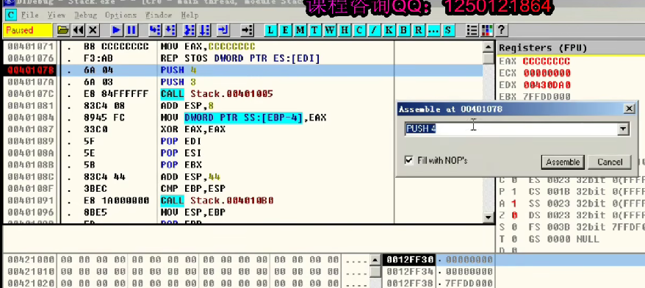
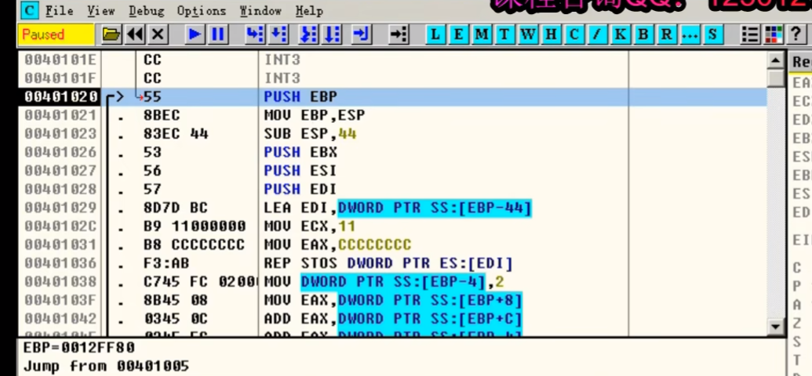

记住这是32位汇编，每个格子4字节，也就是+4-4
上小下大
在堆栈图里面EIP、EBP、ESP经常变化，不过主要关注EBP、ESP，因为一个栈底一个栈顶

 |  |  |  | 441081 | 12FF24 ESP
 |  | 3 | 12FF28 ESP | 3
 |  | 4 |  | 4
 | 12FF30 ESP

 | 12FF80 EBP |  | 12FF80 EBP |  | 12FF80 EBP

 |  | PUSH 4 |  | CALL 00401005 |  | EIP赋值为00401005去执行函数
 |  | PUSH 3 |  |  |  | 再把返回地址00401081入栈

调用前的堆栈 |  | 参数入栈 |  | 跳转去执行函数 |  | MOV EIP，00401005
 |  |  |  |  |  | SUB ESP，4
 |  |  |  |  |  | MOV ESS:[ESP]，00401081

 |  |  |  |  | 12FEDC ESP

12FF80 | 12FF20 ESP | 12FF80 | 12FF20 ESP EBP | 12FF80 | 12FF20 ESP EBP
401081 |  | 401081 |  | 401081
3 |  | 3 |  | 3
4 |  | 4 |  | 4

 | 12FF80 EBP |  | 12FF80 |  | 12FF80

PUSH EBP |  | MOV EBP，ESP |  | SUB ESP，44

栈底值入栈 |  | 新栈底 |  | 新栈顶 | 这一行三步，就是挪动栈底栈顶，开辟新空间

EDI | 12FED0 ESP | EDI | 12FED0 ESP | EDI | 12FED0 ESP
ESI |  | ESI |  | ESI
EBX |  | EBX |  | EBX
 | 12FEDC | CCCCCCCC | 12FEDC | CCCCCCCC | 12FEDC
 |  | CCCCCCCC |  | CCCCCCCC
 |  | CCCCCCCC |  | CCCCCCCC
 |  | CCCCCCCC |  | CCCCCCCC
 |  | CCCCCCCC |  | CCCCCCCC
 |  | CCCCCCCC |  | CCCCCCCC
 |  | CCCCCCCC |  | CCCCCCCC
 |  | CCCCCCCC |  | CCCCCCCC
 |  | CCCCCCCC |  | CCCCCCCC
 |  | CCCCCCCC |  | CCCCCCCC
 |  | CCCCCCCC |  | CCCCCCCC
 |  | CCCCCCCC |  | CCCCCCCC
 |  | CCCCCCCC |  | CCCCCCCC
 |  | CCCCCCCC |  | CCCCCCCC
 |  | CCCCCCCC |  | CCCCCCCC
 |  | CCCCCCCC |  | CCCCCCCC
 |  | CCCCCCCC |  | 2
12FF80 | 12FF20 ESP EBP | 12FF80 | 12FF20 ESP EBP | 12FF80 | 12FF20 ESP EBP
401081 |  | 401081 |  | 401081
3 |  | 3 |  | 3
4 |  | 4 |  | 4

 | 12FF80 |  | 12FF80 |  | 12FF80

PUSH EBX |  | LEA EDI，DWORD PTR SS：[EBP-44] |  | MOV DWORD PTR SS：[EBP-4]，2 |  |  | 记住：
PUSH ESI |  | MOV ECX，11 |  | MOV EAX，DWORD PTR SS：[EBP+8] |  |  | 【EBP- 】为局部变量
PUSH EDI |  | MOV EAX，CCCCCCCC |  | ADD EAX，DWORD PTR SS：[EBP+C] |  |  | 【EBP+ 】为参数
 |  | REP STOS DWORD PTR ES：[EDI] |  | ADD EAX，DWORD PTR SS：[EBP-4] |  |  | 【EBP+4 】为返回地址（攻击用）

函数用到的寄存器，入栈 |  | 从12FEDC向下17格，全塞入CCCCCCCC |  | 3+4+2,eax=9

EDI | 12FED0 | EDI | 12FED0 | EDI | 12FED0
ESI |  | ESI |  | ESI
EBX |  | EBX |  | EBX
CCCCCCCC | 12FEDC ESP | CCCCCCCC | 12FEDC ESP | CCCCCCCC | 12FEDC ESP
CCCCCCCC |  | CCCCCCCC |  | CCCCCCCC
CCCCCCCC |  | CCCCCCCC |  | CCCCCCCC
CCCCCCCC |  | CCCCCCCC |  | CCCCCCCC
CCCCCCCC |  | CCCCCCCC |  | CCCCCCCC
CCCCCCCC |  | CCCCCCCC |  | CCCCCCCC
CCCCCCCC |  | CCCCCCCC |  | CCCCCCCC
CCCCCCCC |  | CCCCCCCC |  | CCCCCCCC
CCCCCCCC |  | CCCCCCCC |  | CCCCCCCC
CCCCCCCC |  | CCCCCCCC |  | CCCCCCCC
CCCCCCCC |  | CCCCCCCC |  | CCCCCCCC
CCCCCCCC |  | CCCCCCCC |  | CCCCCCCC
CCCCCCCC |  | CCCCCCCC |  | CCCCCCCC
CCCCCCCC |  | CCCCCCCC |  | CCCCCCCC
CCCCCCCC |  | CCCCCCCC |  | CCCCCCCC
CCCCCCCC |  | CCCCCCCC |  | CCCCCCCC
2 |  | 2 |  | 2
12FF80 | 12FF20 ESP EBP | 12FF80 | 12FF20 ESP EBP | 12FF80 | 12FF20 ESP EBP
401081 |  | 401081 | ESP | 401081
3 |  | 3 |  | 3 | ESP
4 |  | 4 |  | 4

 | 12FF80 |  | 12FF80 EBP |  | 12FF80 EBP

POP EDI |  | MOV ESP,EBP |  | RET | 就是POP EIP
POP ESI |  | POP EBP
POP EBX

寄存器出栈 |  | 变回原来的栈底栈顶 |  | 函数执行完毕，返回
 |  | 注意：脏数据不会清理
 |  | 这也是c局部函数不初始化会给个随机数的原因
 |  | 随机数就是原来的脏数据
 |  | https://blog.csdn.net/2403_82622817/article/details/135776573?csdn_share_tail=%7B%22type%22%3A%22blog%22%2C%22rType%22%3A%22article%22%2C%22rId%22%3A%22135776573%22%2C%22source%22%3A%222403_82622817%22%7D | 我的blog

